Лист1
PERFECT SYSTEMS GROUP
 |  |  | psg.almaty.kz@gmail.com
 |  |  | 8 (701) 311 31 18
 |  |  | 8 (707) 609 96 52
Алюминиевые радиаторы KGS Al 500/96-10с | данные |  | цена
 | Высота секции | 580 mm | 1680 т
 | Ширина секции | 85 mm
 | Глубина секции | 96 mm
 | Межосевое расстояние | 500 mm
 | Номинальный тепловой поток | 180 w
 | Температура теплоносителя | 70° C
 | Рабочее давление | 0,6 Mpa
 | Объём теплоносителя | 0,42 dmᶟ
Алюминиевые радиаторы Granta Al 500/96-10с | данные |  | цена
 | Высота секции | 580 mm | 1680 т
 | Ширина секции | 80 mm
 | Глубина секции | 96 mm
 | Межосевое расстояние | 500 mm
 | Номинальный тепловой поток | 185 w
 | Температура теплоносителя | 70° C
 | Рабочее давление | 0,6 Mpa
 | Объём теплоносителя | 0,42 dmᶟ
Алюминиевые радиаторы NEO Al 500/96-10с | данные |  | цена
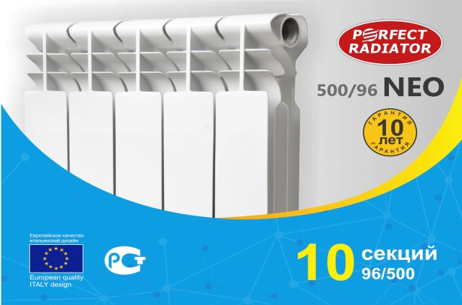 | Высота секции | 580 mm | 1880 т
 | Ширина секции | 80 mm
 | Глубина секции | 96 mm
 | Межосевое расстояние | 500 mm
 | Номинальный тепловой поток | 185 w
 | Температура теплоносителя | 70° C
 | Рабочее давление | 0,6 Mpa
 | Объём теплоносителя | 0,45 dmᶟ
Алюминиевые радиаторы Prestige Al 500/96-10с | данные |  | цена
 | Высота секции | 580 mm | 2030 т
 | Ширина секции | 80 mm
 | Глубина секции | 96 mm
 | Межосевое расстояние | 500 mm
 | Номинальный тепловой поток | 205 w
 | Температура теплоносителя | 70° C
 | Рабочее давление | 0,6 Mpa
 | Объём теплоносителя | 0,42 dmᶟ
Алюминиевые радиаторы NEO Plus Al 500/96-10с | данные |  | цена
 | Высота секции | 580 mm | 2230 т
 | Ширина секции | 80 mm
 | Глубина секции | 96 mm
 | Межосевое расстояние | 500 mm
 | Номинальный тепловой поток | 205 w
 | Температура теплоносителя | 70° C
 | Рабочее давление | 0,6 Mpa
 | Объём теплоносителя | 0,45 dmᶟ
Алюминиевые радиаторы PERFECT Al 500/96-10с | данные |  | цена
 | Высота секции | 580 mm | 2470 т
 | Ширина секции | 80 mm
 | Глубина секции | 96 mm
 | Межосевое расстояние | 500 mm
 | Номинальный тепловой поток | 205 w
 | Температура теплоносителя | 70° C
 | Рабочее давление | 0,6 Mpa
 | Объём теплоносителя | 0,45 dmᶟ

PERFECT SYSTEMS GROUP
 |  |  | psg.almaty.kz@gmail.com
 |  |  | 8 (701) 311 31 18
 |  |  | 8 (707) 609 96 52
Биметаллические радиаторы Granta Bm 500/80-10с | данные |  | цена
 | Высота секции | 580 mm | 2050 т
 | Ширина секции | 80 mm
 | Глубина секции | 80 mm
 | Межосевое расстояние | 500 mm
 | Номинальный тепловой поток | 170 w
 | Температура теплоносителя | 70° C
 | Рабочее давление | 0,6 Mpa
 | Объём теплоносителя | 0,20 dmᶟ
Биметаллические радиаторы Granta Bm 500/96-10с | данные |  | цена
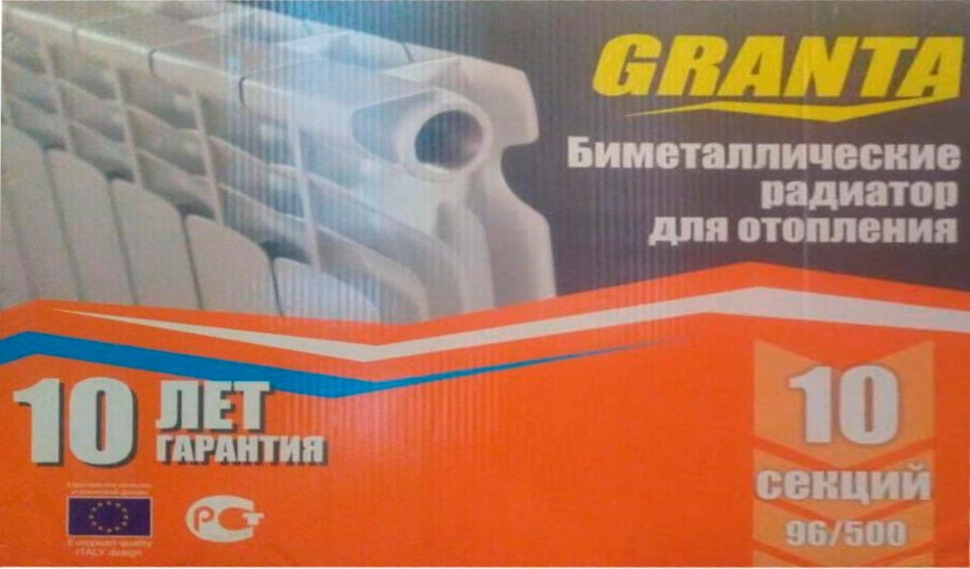 | Высота секции | 580 mm | 2080 т
 | Ширина секции | 80 mm
 | Глубина секции | 96 mm
 | Межосевое расстояние | 500 mm
 | Номинальный тепловой поток | 178 w
 | Температура теплоносителя | 70° C
 | Рабочее давление | 0,6 Mpa
 | Объём теплоносителя | 0,20 dmᶟ
Биметаллические радиаторы KGS Bm 500/96-10с | данные |  | цена
 | Высота секции | 580 mm | 2100 т
 | Ширина секции | 80 mm
 | Глубина секции | 96 mm
 | Межосевое расстояние | 500 mm
 | Номинальный тепловой поток | 180 w
 | Температура теплоносителя | 70° C
 | Рабочее давление | 0,6 Mpa
 | Объём теплоносителя | 0,20 dmᶟ
Биметаллические радиаторы Prestige Standard Bm 350/80-10с | данные |  | цена
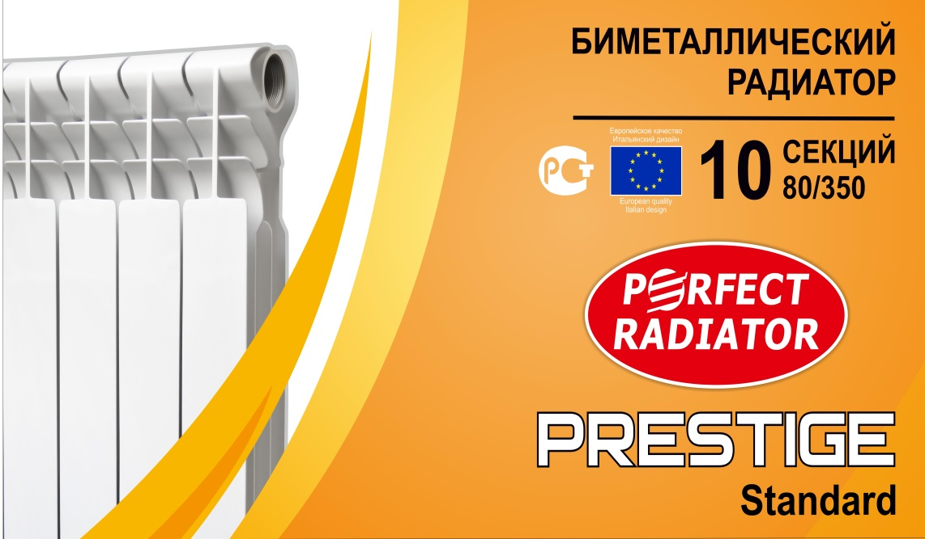 | Высота секции | 406 mm | 1780 т
 | Ширина секции | 74 mm
 | Глубина секции | 80 mm
 | Межосевое расстояние | 350 mm
 | Номинальный тепловой поток | 115 w
 | Температура теплоносителя | 70° C
 | Рабочее давление | 2,0 Mpa
 | Объём теплоносителя | 0,20 dmᶟ
Биметаллические радиаторы Prestige Standard Bm 500/96-10с | данные |  | цена
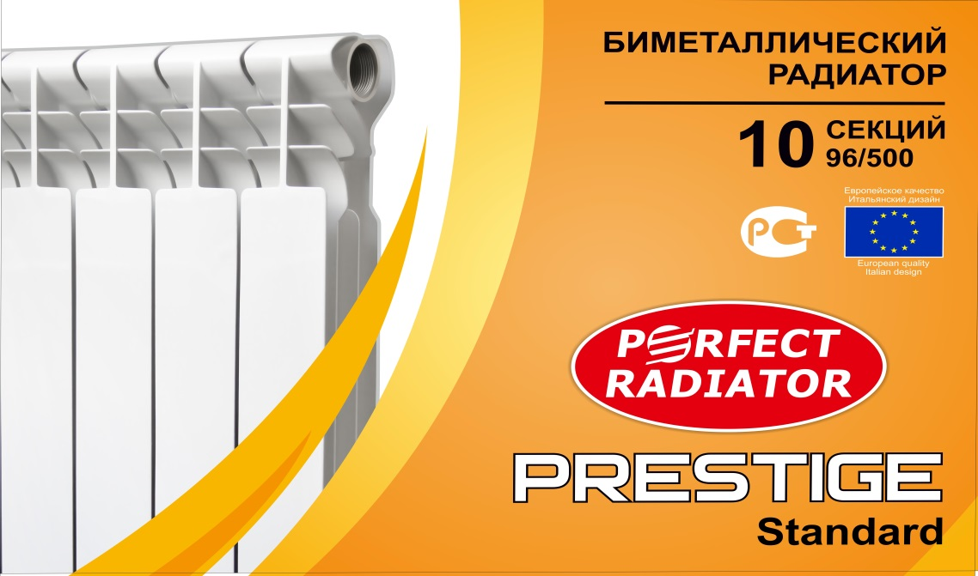 | Высота секции | 545 mm | 2100 т
 | Ширина секции | 74 mm
 | Глубина секции | 96 mm
 | Межосевое расстояние | 500 mm
 | Номинальный тепловой поток | 165 w
 | Температура теплоносителя | 70° C
 | Рабочее давление | 2,0 Mpa
 | Объём теплоносителя | 0,20 dmᶟ

PERFECT SYSTEMS GROUP
 |  |  | psg.almaty.kz@gmail.com
 |  |  | 8 (701) 311 31 18
 |  |  | 8 (707) 609 96 52
Алюминиевые радиаторы Prestige Standard Al 350/96-10с | данные |  | цена
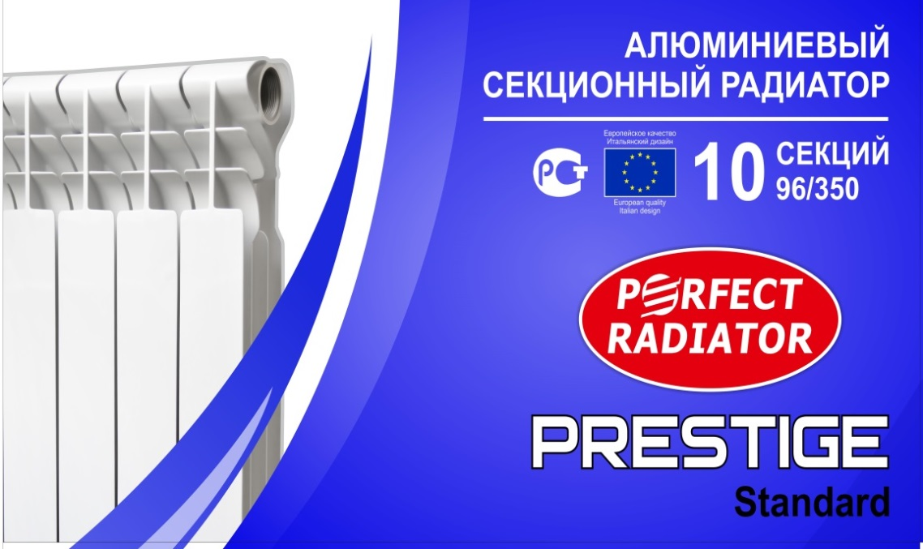 | Высота секции | 415 mm | 1460 т
 | Ширина секции | 76 mm
 | Глубина секции | 96 mm
 | Межосевое расстояние | 350 mm
 | Номинальный тепловой поток | 140 w
 | Температура теплоносителя | 70° C
 | Рабочее давление | 1,6 Mpa
 | Объём теплоносителя | 0,35 dmᶟ
Алюминиевые радиаторы Prestige Standard 500/96-10с | данные |  | цена
 | Высота секции | 565 mm | 1680 т
 | Ширина секции | 74 mm
 | Глубина секции | 80 mm
 | Межосевое расстояние | 500 mm
 | Номинальный тепловой поток | 190 w
 | Температура теплоносителя | 70° C
 | Рабочее давление | 1,6 Mpa
 | Объём теплоносителя | 0,20 dmᶟ
Биметаллические радиаторы Prestige Standard Bm 500/80-10с | данные |  | цена
 | Высота секции | 555 mm | 2060 т
 | Ширина секции | 74 mm
 | Глубина секции | 80 mm
 | Межосевое расстояние | 500 mm
 | Номинальный тепловой поток | 140 w
 | Температура теплоносителя | 70° C
 | Рабочее давление | 2,0 Mpa
 | Объём теплоносителя | 0,20 dmᶟ

PERFECT SYSTEMS GROUP
 |  |  | psg.almaty.kz@gmail.com
 |  |  | 8 (701) 311 31 18
 |  |  | 8 (707) 609 96 52
Чугунный секционный радиатор МС 90/7 | данные |  | цена
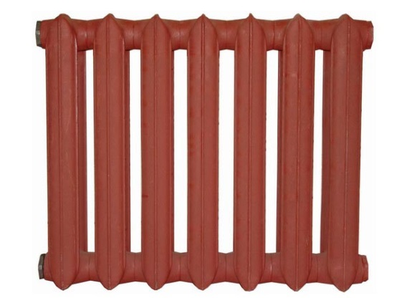 | Высота секции | 581 mm | 15200 т
 | Ширина секции | 80 mm
 | Глубина секции | 90 mm
 | Межосевое расстояние | 500 mm
 | Номинальный тепловой поток | 130 w
 | Температура теплоносителя | 130° C
 | Рабочее давление | 0,9 Mpa
 | Объём теплоносителя | 1,45 dmᶟ
Комплектующие Perfect 1/2, 3/4 | данные
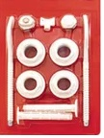 | В комплект входят: левые, правые футорки с прокладками, пробка для футорки, ручной воздухоотводчик (обе позиции-самоуплотняющиеся), ключ для спуска воздуха, два анкерных кроштейна. Элементы рассчитаны на рабочее давление до 16 бар. Исполнения комплекта: с диаметром присоединений 1/2 и 3/4.

 | цена | Perfect 1/2 | 990 т
 |  | Perfect 3/4 | 990 т
Кронштейн радиаторный напольный (шт) | данные |  | цена
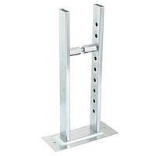 | Высота 10 см |  | 2200 т

 | Высота 8 см |  | 2200 т

Кронштейн радиаторный угловой (шт) | данные |  | цена
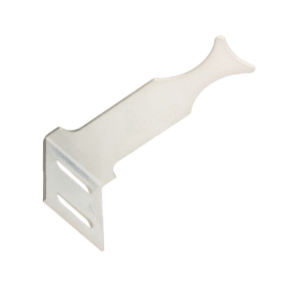 | 1 шт |  | 300 т

Клапан термостатический с термоголовкой угловой/прямой (шт) | данные |  | цена
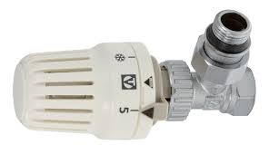 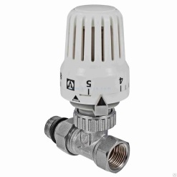 | Угловой 1/2, Прямой 1/2 |  | 2600 т

 | Угловой 3/4, Прямой 3/4 |  | 3600 т

Клапан угловой/прямой регулиров. 1/2''-3/4'' (шт) | данные |  | цена
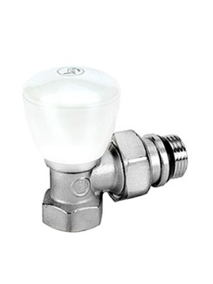 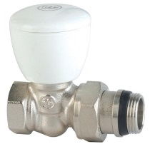 | Уг 1/2 |  | 1500 т

 | Уг 3/4 |  | 2500 т

 | Пр 1/2 |  | 1500 т

 | Пр 3/4 |  | 2500 т

